P1
清水港 貿易概況

【令和7年8月】 |  |  |  |  |  |  |  |  |  |  |  |  |  |  |  |  | （単位：百万円、％）
区 分 |  | 輸 出 額 |  |  |  | 輸 入 額 |  |  |  | 輸出入額 |  |  |  | 差引額(▲は輸入超過）
 |  | 前年同期比 |  | 管内比 |  | 前年同期比 |  | 管内比 |  | 前年同期比 |  | 管内比 |  | 前年同期比 |  | 管内比
清水港 |  |  | 164,636 |  |  |  | 101,166 |  |  |  | 265,802 |  |  |  | 63,470
 |  | 96.9 |  | 8.9 |  | 93.9 |  | 9.3 |  | 95.7 |  | 9.0 |  | 102.0 |  | －
名古屋税関 管 内 |  |  | 1,847,870 |  |  |  | 1,090,585 |  |  |  | 2,938,455 |  |  |  | 757,285
 |  | 94.3 |  | － |  | 93.4 |  | － |  | 94.0 |  | － |  | 95.8 |  | －

【推移】 |  |  |  |  |  |  |  |  |  |  |  |  |  |  |  |  | （単位：百万円、％）
期 間 |  | 輸 出 額 |  |  |  | 輸 入 額 |  |  |  | 輸出入額 |  |  |  | 差引額(▲は輸入超過）
 |  | 金 額 |  |  | 前 年 同期比 | 金 額 |  |  | 前 年 同期比 | 金 額 |  |  | 前 年 同期比 | 金 額 |  |  | 前 年 同期比
令和2年 |  |  | 1,668,437 |  | 91.5 |  | 918,357 |  | 89.9 |  | 2,586,794 |  | 90.9 |  | 750,079 |  | 93.5
令和3年 |  |  | 2,029,830 |  | 121.7 |  | 1,085,042 |  | 118.2 |  | 3,114,872 |  | 120.4 |  | 944,789 |  | 126.0
令和4年 |  |  | 2,249,511 |  | 110.8 |  | 1,448,837 |  | 133.5 |  | 3,698,348 |  | 118.7 |  | 800,675 |  | 84.7
令和5年 |  |  | 2,234,847 |  | 99.3 |  | 1,395,711 |  | 96.3 |  | 3,630,557 |  | 98.2 |  | 839,136 |  | 104.8
令和6年 |  |  | 2,156,606 |  | 96.5 |  | 1,357,673 |  | 97.3 |  | 3,514,279 |  | 96.8 |  | 798,933 |  | 95.2
令和5年 | 下期 |  | 1,165,962 |  | 95.5 |  | 655,317 |  | 84.8 |  | 1,821,279 |  | 91.4 |  | 510,645 |  | 114.0
令和6年 | 上期 |  | 1,053,190 |  | 98.5 |  | 693,248 |  | 93.6 |  | 1,746,438 |  | 96.5 |  | 359,942 |  | 109.6
令和6年 | 下期 |  | 1,103,416 |  | 94.6 |  | 664,425 |  | 101.4 |  | 1,767,841 |  | 97.1 |  | 438,991 |  | 86.0
令和7年 | 上期 |  | 1,030,446 |  | 97.8 |  | 690,744 |  | 99.6 |  | 1,721,190 |  | 98.6 |  | 339,702 |  | 94.4
令和6年 | １月 |  | 151,956 |  | 100.7 |  | 143,526 |  | 109.2 |  | 295,483 |  | 104.6 |  | 8,430 |  | 43.3
 | ２月 |  | 177,684 |  | 98.5 |  | 104,206 |  | 80.8 |  | 281,890 |  | 91.1 |  | 73,478 |  | 143.0
 | ３月 |  | 191,047 |  | 98.0 |  | 97,983 |  | 77.1 |  | 289,030 |  | 89.8 |  | 93,064 |  | 137.1
 | ４月 |  | 184,653 |  | 95.6 |  | 115,295 |  | 97.3 |  | 299,949 |  | 96.3 |  | 69,358 |  | 92.9
 | ５月 |  | 166,102 |  | 101.2 |  | 125,056 |  | 107.8 |  | 291,158 |  | 103.9 |  | 41,045 |  | 85.3
 | ６月 |  | 181,747 |  | 98.0 |  | 107,181 |  | 90.5 |  | 288,928 |  | 95.1 |  | 74,566 |  | 111.3
 | ７月 |  | 204,161 |  | 103.1 |  | 119,765 |  | 113.2 |  | 323,926 |  | 106.6 |  | 84,396 |  | 91.5
 | ８月 |  | 169,989 |  | 102.0 |  | 107,749 |  | 106.4 |  | 277,738 |  | 103.6 |  | 62,240 |  | 95.1
 | ９月 |  | 179,109 |  | 93.1 |  | 109,562 |  | 99.9 |  | 288,670 |  | 95.5 |  | 69,547 |  | 84.0
 | 10月 |  | 174,935 |  | 85.5 |  | 108,413 |  | 97.3 |  | 283,348 |  | 89.6 |  | 66,522 |  | 71.3
 | 11月 |  | 175,852 |  | 88.3 |  | 101,416 |  | 86.2 |  | 277,269 |  | 87.5 |  | 74,436 |  | 91.3
 | 12月 |  | 199,370 |  | 97.3 |  | 117,520 |  | 107.3 |  | 316,890 |  | 100.8 |  | 81,850 |  | 85.8
令和7年 | １月 |  | 138,582 |  | 91.2 |  | 131,173 |  | 91.4 |  | 269,754 |  | 91.3 |  | 7,409 |  | 87.9
 | ２月 |  | 180,641 |  | 101.7 |  | 97,141 |  | 93.2 |  | 277,782 |  | 98.5 |  | 83,501 |  | 113.6
 | ３月 |  | 192,386 |  | 100.7 |  | 111,322 |  | 113.6 |  | 303,709 |  | 105.1 |  | 81,064 |  | 87.1
 | ４月 |  | 182,493 |  | 98.8 |  | 113,891 |  | 98.8 |  | 296,384 |  | 98.8 |  | 68,601 |  | 98.9
 | ５月 |  | 158,464 |  | 95.4 |  | 121,138 |  | 96.9 |  | 279,601 |  | 96.0 |  | 37,326 |  | 90.9
 | ６月 |  | 177,881 |  | 97.9 |  | 116,079 |  | 108.3 |  | 293,960 |  | 101.7 |  | 61,801 |  | 82.9
 | ７月 |  | 184,258 |  | 90.3 |  | 124,088 |  | 103.6 |  | 308,345 |  | 95.2 |  | 60,170 |  | 71.3
 | ８月 |  | 164,636 |  | 96.9 |  | 101,166 |  | 93.9 |  | 265,802 |  | 95.7 |  | 63,470 |  | 102.0
 | ９月
 | 10月
 | 11月
 | 12月
・令和5年以前：確定値
・令和6年：確々報値
・令和7年：輸出の7月分並びに輸入、輸出入及び差引の6月分以前は、確報値
・管内比とは、清水港が名古屋税関管内に占める割合

【推移グラフ】
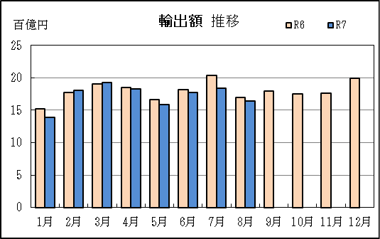
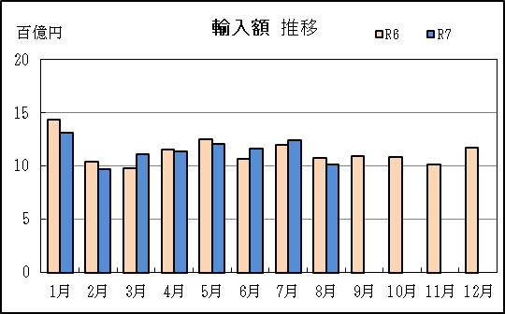

【グラフ作成用データ】

輸出 | 2023年 | 2024年 | 2025年 |  | 輸入 | 2023年 | 2024年 | 2025年
 | R5 | R6 | R7 |  |  | R5 | R6 | R7
1月 | 15 | 15 | 14 |  | 1月 | 13 | 14 | 13
2月 | 18 | 18 | 18 |  | 2月 | 13 | 10 | 10
3月 | 19 | 19 | 19 |  | 3月 | 13 | 10 | 11
4月 | 19 | 18 | 18 |  | 4月 | 12 | 12 | 11
5月 | 16 | 17 | 16 |  | 5月 | 12 | 13 | 12
6月 | 19 | 18 | 18 |  | 6月 | 12 | 11 | 12
7月 | 20 | 20 | 18 |  | 7月 | 11 | 12 | 12
8月 | 17 | 17 | 16 |  | 8月 | 10 | 11 | 10
9月 | 19 | 18 | #N/A |  | 9月 | 11 | 11 | #N/A
10月 | 20 | 17 | #N/A |  | 10月 | 11 | 11 | #N/A
11月 | 20 | 18 | #N/A |  | 11月 | 12 | 10 | #N/A
12月 | 20 | 20 | #N/A |  | 12月 | 11 | 12 | #N/A

グラフ単位 |  |  |  |  | グラフ単位
百億円 | 兆円 |  |  |  | 百億円 | 兆円
10000000 | 千億円 |  |  |  | 10000000 | 千億円
 | 百億円 |  |  |  |  | 百億円
 | 十億円 |  |  |  |  | 十億円
 | 億円 |  |  |  |  | 億円
 | 千万円 |  |  |  |  | 千万円

P5
田子の浦港 貿易概況

【令和7年8月】 |  |  |  |  |  |  |  |  |  |  |  |  |  |  |  |  | （単位：百万円、％）
区 分 |  | 輸 出 額 |  |  |  | 輸 入 額 |  |  |  | 輸出入額 |  |  |  | 差引額(▲は輸入超過）
 |  | 前年同期比 |  | 管内比 |  | 前年同期比 |  | 管内比 |  | 前年同期比 |  | 管内比 |  | 前年同期比 |  | 管内比
田子の浦港 |  |  | 616 |  |  |  | 2,238 |  |  |  | 2,854 |  |  |  | ▲ 1,621
 |  | 77.1 |  | 0.0 |  | 72.7 |  | 0.2 |  | 73.6 |  | 0.1 |  | 71.1 |  | －
名古屋税関 管 内 |  |  | 1,847,870 |  |  |  | 1,090,585 |  |  |  | 2,938,455 |  |  |  | 757,285
 |  | 94.3 |  | － |  | 93.4 |  | － |  | 94.0 |  | － |  | 95.8 |  | －

【推移】 |  |  |  |  |  |  |  |  |  |  |  |  |  |  |  |  | （単位：百万円、％）
期 間 |  | 輸 出 額 |  |  |  | 輸 入 額 |  |  |  | 輸出入額 |  |  |  | 差引額(▲は輸入超過）
 |  | 金 額 |  |  | 前 年 同期比 | 金 額 |  |  | 前 年 同期比 | 金 額 |  |  | 前 年 同期比 | 金 額 |  |  | 前 年 同期比
令和2年 |  |  | 11,143 |  | 97.8 |  | 21,490 |  | 87.0 |  | 32,632 |  | 90.4 |  | ▲ 10,347 |  | 77.8
令和3年 |  |  | 11,038 |  | 99.1 |  | 28,411 |  | 132.2 |  | 39,449 |  | 120.9 |  | ▲ 17,374 |  | 167.9
令和4年 |  |  | 10,914 |  | 98.9 |  | 38,077 |  | 134.0 |  | 48,991 |  | 124.2 |  | ▲ 27,162 |  | 156.3
令和5年 |  |  | 10,647 |  | 97.6 |  | 35,771 |  | 93.9 |  | 46,418 |  | 94.7 |  | ▲ 25,124 |  | 92.5
令和6年 |  |  | 11,632 |  | 109.2 |  | 34,443 |  | 96.3 |  | 46,075 |  | 99.3 |  | ▲ 22,812 |  | 90.8
令和5年 | 下期 |  | 5,434 |  | 117.8 |  | 17,607 |  | 73.2 |  | 23,041 |  | 80.4 |  | ▲ 12,174 |  | 62.6
令和6年 | 上期 |  | 6,102 |  | 117.1 |  | 18,749 |  | 103.2 |  | 24,851 |  | 106.3 |  | ▲ 12,646 |  | 97.7
令和6年 | 下期 |  | 5,529 |  | 101.8 |  | 15,695 |  | 89.1 |  | 21,224 |  | 92.1 |  | ▲ 10,165 |  | 83.5
令和7年 | 上期 |  | 4,814 |  | 78.9 |  | 15,920 |  | 84.9 |  | 20,734 |  | 83.4 |  | ▲ 11,106 |  | 87.8
令和6年 | １月 |  | 533 |  | 97.2 |  | 1,358 |  | 60.1 |  | 1,891 |  | 67.3 |  | ▲ 824 |  | 48.2
 | ２月 |  | 871 |  | 134.9 |  | 4,728 |  | 166.6 |  | 5,600 |  | 160.7 |  | ▲ 3,857 |  | 176.0
 | ３月 |  | 1,348 |  | 170.5 |  | 3,482 |  | 98.1 |  | 4,830 |  | 111.3 |  | ▲ 2,134 |  | 77.3
 | ４月 |  | 1,245 |  | 141.7 |  | 2,909 |  | 204.3 |  | 4,154 |  | 180.4 |  | ▲ 1,664 |  | 305.0
 | ５月 |  | 790 |  | 60.9 |  | 3,776 |  | 85.7 |  | 4,566 |  | 80.0 |  | ▲ 2,986 |  | 96.0
 | ６月 |  | 1,314 |  | 125.1 |  | 2,495 |  | 67.7 |  | 3,810 |  | 80.5 |  | ▲ 1,181 |  | 44.9
 | ７月 |  | 777 |  | 102.6 |  | 3,354 |  | 98.8 |  | 4,131 |  | 99.5 |  | ▲ 2,576 |  | 97.8
 | ８月 |  | 800 |  | 96.1 |  | 3,080 |  | 95.7 |  | 3,880 |  | 95.8 |  | ▲ 2,280 |  | 95.6
 | ９月 |  | 1,020 |  | 112.8 |  | 2,444 |  | 95.7 |  | 3,464 |  | 100.2 |  | ▲ 1,425 |  | 86.3
 | 10月 |  | 940 |  | 76.8 |  | 2,921 |  | 110.9 |  | 3,861 |  | 100.0 |  | ▲ 1,981 |  | 140.5
 | 11月 |  | 831 |  | 101.4 |  | 1,923 |  | 63.9 |  | 2,755 |  | 71.9 |  | ▲ 1,092 |  | 49.8
 | 12月 |  | 1,161 |  | 129.7 |  | 1,972 |  | 70.5 |  | 3,133 |  | 84.9 |  | ▲ 811 |  | 42.6
令和7年 | １月 |  | 785 |  | 147.2 |  | 2,286 |  | 168.4 |  | 3,072 |  | 162.4 |  | ▲ 1,501 |  | 182.1
 | ２月 |  | 1,007 |  | 115.6 |  | 1,790 |  | 37.9 |  | 2,797 |  | 49.9 |  | ▲ 783 |  | 20.3
 | ３月 |  | 663 |  | 49.2 |  | 2,637 |  | 75.7 |  | 3,300 |  | 68.3 |  | ▲ 1,975 |  | 92.5
 | ４月 |  | 955 |  | 76.7 |  | 2,190 |  | 75.3 |  | 3,144 |  | 75.7 |  | ▲ 1,235 |  | 74.2
 | ５月 |  | 704 |  | 89.1 |  | 5,275 |  | 139.7 |  | 5,978 |  | 130.9 |  | ▲ 4,571 |  | 153.1
 | ６月 |  | 700 |  | 53.3 |  | 1,742 |  | 69.8 |  | 2,442 |  | 64.1 |  | ▲ 1,042 |  | 88.2
 | ７月 |  | 1,049 |  | 134.9 |  | 1,977 |  | 59.0 |  | 3,026 |  | 73.3 |  | ▲ 928 |  | 36.0
 | ８月 |  | 616 |  | 77.1 |  | 2,238 |  | 72.7 |  | 2,854 |  | 73.6 |  | ▲ 1,621 |  | 71.1
 | ９月
 | 10月
 | 11月
 | 12月
・令和5年以前：確定値
・令和6年：確々報値
・令和7年：輸出の7月分並びに輸入、輸出入及び差引の6月分以前は、確報値
・管内比とは、田子の浦港が名古屋税関管内に占める割合

【推移グラフ】
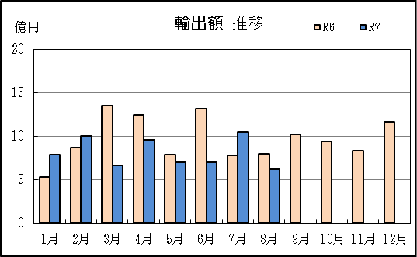
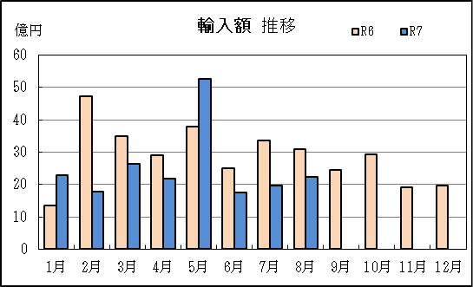

【グラフ作成用データ】

輸出 | 2023年 | 2024年 | 2025年 |  | 輸入 | 2023年 | 2024年 | 2025年
 | R5 | R6 | R7 |  |  | R5 | R6 | R7
1月 | 5 | 5 | 8 |  | 1月 | 23 | 14 | 23
2月 | 6 | 9 | 10 |  | 2月 | 28 | 47 | 18
3月 | 8 | 13 | 7 |  | 3月 | 35 | 35 | 26
4月 | 9 | 12 | 10 |  | 4月 | 14 | 29 | 22
5月 | 13 | 8 | 7 |  | 5月 | 44 | 38 | 53
6月 | 11 | 13 | 7 |  | 6月 | 37 | 25 | 17
7月 | 8 | 8 | 10 |  | 7月 | 34 | 34 | 20
8月 | 8 | 8 | 6 |  | 8月 | 32 | 31 | 22
...

P8
...
【推移】 |  |  |  |  |  |  |  | （単位：百万円、％）
 | ９月
 | 10月
 | 11月
 | 12月
・令和5年以前：確定値
・令和6年：確々報値
・令和7年：輸出の7月分並びに輸入、輸出入及び差引の6月分以前は、確報値
・管内比とは、御前崎港が名古屋税関管内に占める割合

【推移グラフ】
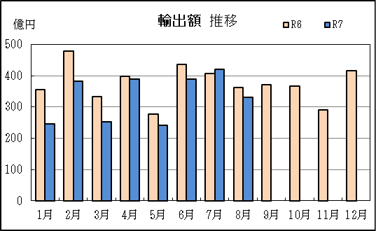
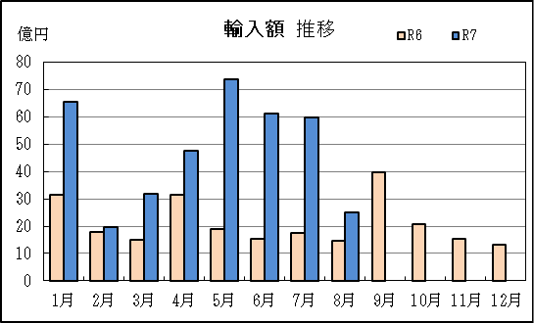

【グラフ作成用データ】

輸出 | 2023年 | 2024年 | 2025年 | 輸入 | 2023年 | 2024年 | 2025年
 | R5 | R6 | R7 |  | R5 | R6 | R7
1月 | 277 | 356 | 247 | 1月 | 28 | 32 | 66
...

P11
...
【推移】 |  |  |  |  |  |  |  | （単位：百万円、％）
 | ９月
 | 10月
 | 11月
 | 12月
・令和5年以前：確定値
・令和6年：確々報値
・令和7年：輸出の7月分並びに輸入、輸出入及び差引の6月分以前は、確報値
・管内比とは、静岡空港が名古屋税関管内に占める割合

【推移グラフ】
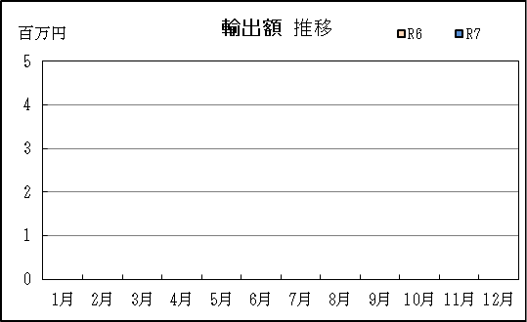
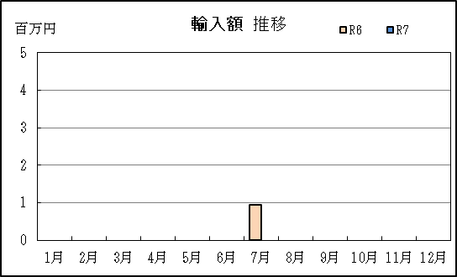

【グラフ作成用データ】

輸出 | 2023年 | 2024年 | 2025年 | 輸入 | 2023年 | 2024年 | 2025年
 | R5 | R6 | R7 |  | R5 | R6 | R7
...

P14
...
【推移】 |  |  |  |  |  |  |  | （単位：百万円、％）
 | ９月
 | 10月
 | 11月
 | 12月
・令和5年以前：確定値
・令和6年：確々報値
・令和7年：輸出の7月分並びに輸入、輸出入及び差引の6月分以前は、確報値

【推移グラフ】
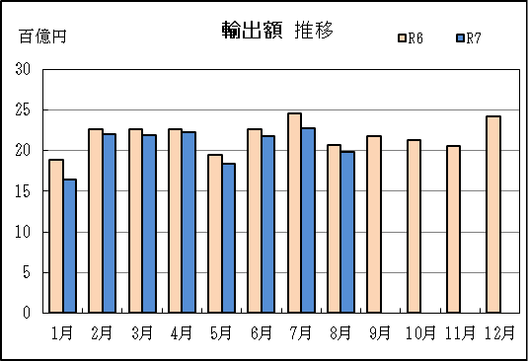
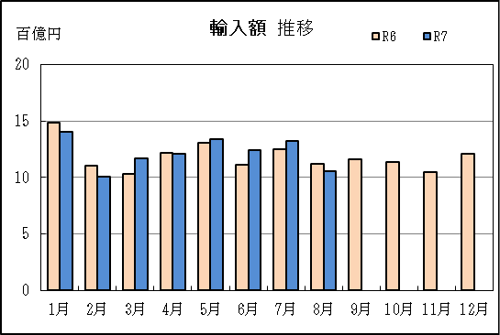

【グラフ作成用データ】

輸出 | 2023年 | 2024年 | 2025年 | 輸入 | 2023年 | 2024年 | 2025年
 | R5 | R6 | R7 |  | R5 | R6 | R7
1月 | 18 | 19 | 16 | 1月 | 14 | 15 | 14
2月 | 21 | 23 | 22 | 2月 | 13 | 11 | 10
...

